桥梁列表
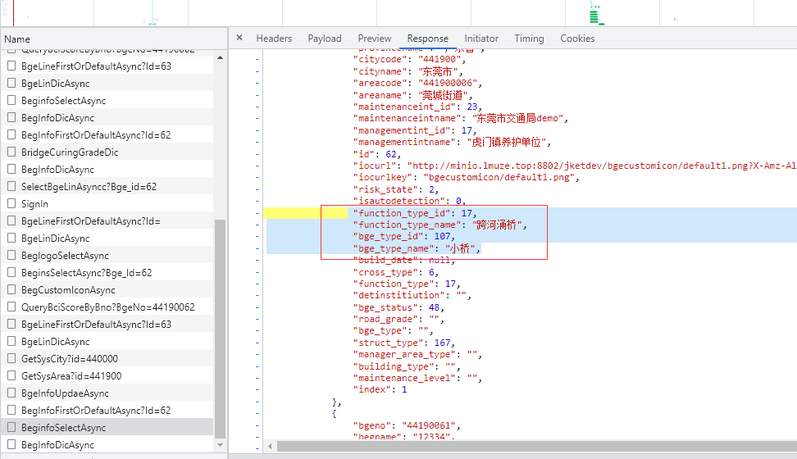
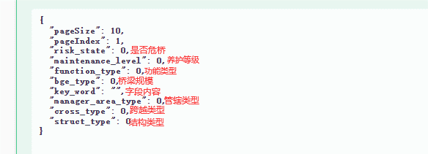
搜索下拉框字典
 | 是否危桥 | risk_state(1危桥 2正常)(前端写死)
 | 桥梁规模 | bge_type
 | 养护等级 | maintenance_level
 | 功能类型 | function_type
 | 管辖类型 | manager_area_type
 | 跨越类型 | cross_type
 | 结构类型 | struct_type
接口地址： | 字段内容 | key_word
/bs/api/bridgeService/BgeInfo/BegInfoDicAsync

桥梁列表增加字段 | 是否危桥 | risk_state(1危桥 2正常)
 | 建设年代 | build_date_start,build_date_end
 | 养护等级 | maintenance_level
 | 功能类型 | function_type_id,function_type_name
 | 桥梁规模 | bge_type_id,bge_type_name
接口地址
/bs/api/bridgeService/BgeInfo/BeginfoSelectAsync

第三方单位用户CURD
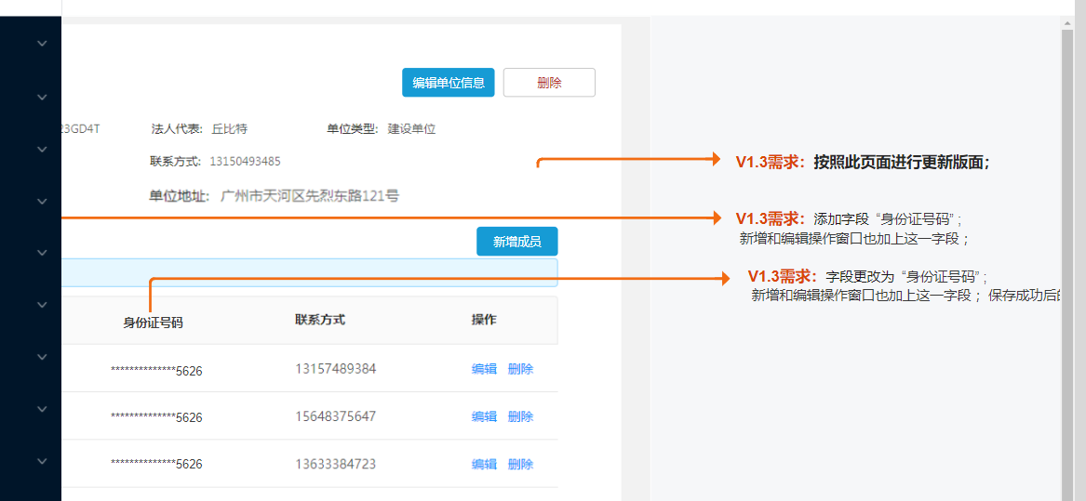

第三方新建用户
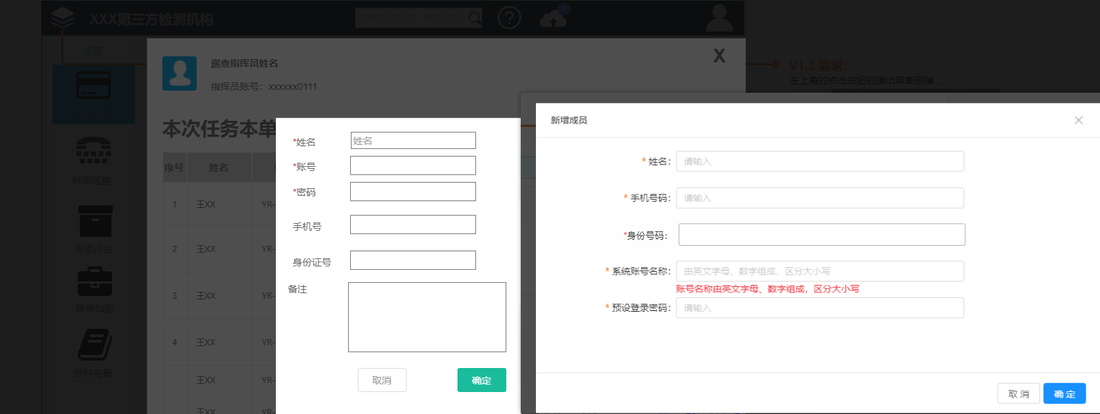

建议弄成一个接口公用，左边是第三方页面，右边是桥梁养护端页面

